オーバービュー
オーバービュー |  |  |  | サブシステムID |  | サブシステム名 | 機能ID |  |  |  | 機能名 |  |  | 作成
 |  |  |  | 0 |  | FAサイト機能 | CMS2-3-2 |  |  |  | 製品検索結果1メイン |  |  | 改定

機能目的

 | 形名検索機能(https://www.mitsubishielectric.co.jp/fa/products/index.html)で指定された「形名」、「製品カテゴリ・シリーズ名」を条件に製品DB内から抽出し、検索結果画面に表示する。
 | また、形名検索機能と同様の検索窓をもち、「形名」、「製品カテゴリ・シリーズ名」による製品検索結果の再表示が可能。

機能概要

 | 形名、製品カテゴリ・シリーズ名による候補一覧表示
 | 形名、製品カテゴリ・シリーズ名による製品DB検索
 | 検索条件の指定に応じた、検索結果の表示
 | 詳細画面（仕様）へのリンク
 | 社内プレビュー（登録中データを識別して表示）

前提／特記事項

 | １．リクエストはGETで受ける。これは現行FAサイトの仕様踏襲のため。

 | ２．表示仕様について（Ver.26.10以降） |  |  |  |  |  |  |  |  |  |  |  |  |  | Ver.26.10 追加
 |  | ① 一覧表示部分（機種・製品カテゴリ・形名）は、下記②より先行して表示する。
 |  |  | 尚、 一覧表示部分は前バージョン（Ver.15.03）と同等の表示性能（※）とする。 |  |  |  |  |  |  |  |  | （※）検索開始から一覧表示部分表示までのレスポンスタイム
 |  | ② サムネイル・概要・ダウンロード項目については、①とは非同期（Ajax）でデータ所得完了次第、順次表示する。
非同期化（Ajax）による情報取得部分
一覧表示部分
サムネイル追加
概要追加
ダウンロード追加

 | ３．システム構成図 |  |  |  |  |  |  |  |  |  |  |  |  |  | Ver.26.10 追加
 |  | LiveSiteを使用してAjax非同期通信を行う場合は、LiveSite Content Services(以降LSCSと略す)で実現する必要がある。
 |  | しかし、FAサイトではLSCSの使用実績がなく環境構築も出来ていないため導入コストが高い。
 |  | そこで他機能で実績のあるWebSphere Application Server（以降WASと略す）でAjax非同期通信を実現する

DBサーバ
（MySQL）
APPサーバ
（WAS）
メタデータ
APPサーバ
（LiveSite）
リクエスト（submit）
レスポンス（submit）
リクエスト（Ajax）
レスポンス（Ajax）

記載事項なし
アクセスデータ
No |  | 物理名 |  |  | 論理名 |  |  | I | O | 種別 |  |  | 備考
1
2
3
4
5
6
7
8
9
10
11
12
13
14
15
外部インタフェース
No |  | クラス名 |  |  | 機能名 |  |  |  |  |  |  |  | 備考
1
2
3
4
5

画面遷移図
画面遷移図 |  | サブシステムID |  | サブシステム名 | 機能ID | 機能名 | 作成
 |  | 0 |  | FAサイト機能 | CMS2-3-2 | 製品検索結果1メイン | 改定

FAトップ

 | 「製品情報」リンククリック
 | パンくず押下
製品情報トップ

 | 製品検索機能にて検索実行
 | パンくず押下
製品検索結果１

 |  |  | 製品検索機能にて検索実行

画面レイアウト
画面レイアウト |  | サブシステムID |  |  | サブシステム名 | 機能ID | 機能名 | 作成
 |  | 0 |  |  | FAサイト機能 | CMS2-3-2 | 製品検索結果1メイン | 改定

画面の概要 |  | 製品検索機能により指定されたキーワードで検索された製品情報の一覧を表示する。

用途 |  | 検索結果表示

 | ■検索結果あり（形名から探す） ※LP0ページからの検索結果
 | ■検索結果あり（製品カテゴリ・シリーズ名から探す） ※LP0ページからの検索結果

22
21

23
24

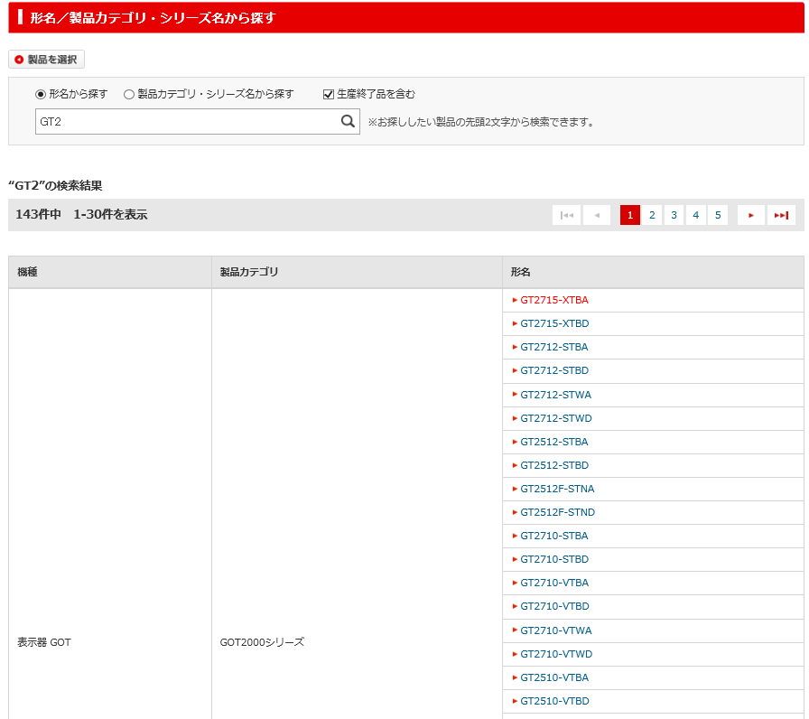
1

2

4
3

5

6

7
8

(※)は同一形名複数あり
9
 |  |  |  |  |  |  |  |  |  | Ver.15.05 変更 凡例追加
 |  |  |  |  |  |  |  |  |  | Ver.26.10 削除

12

10
11

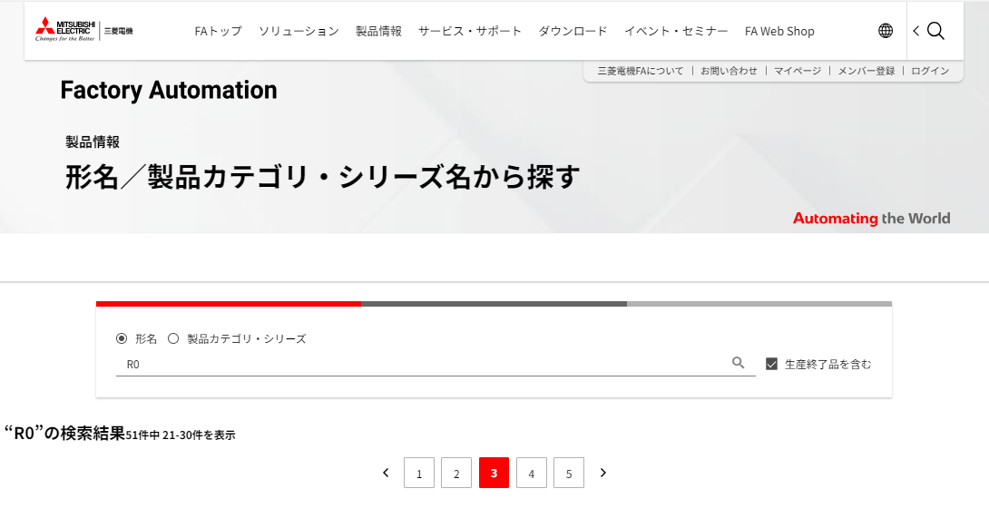
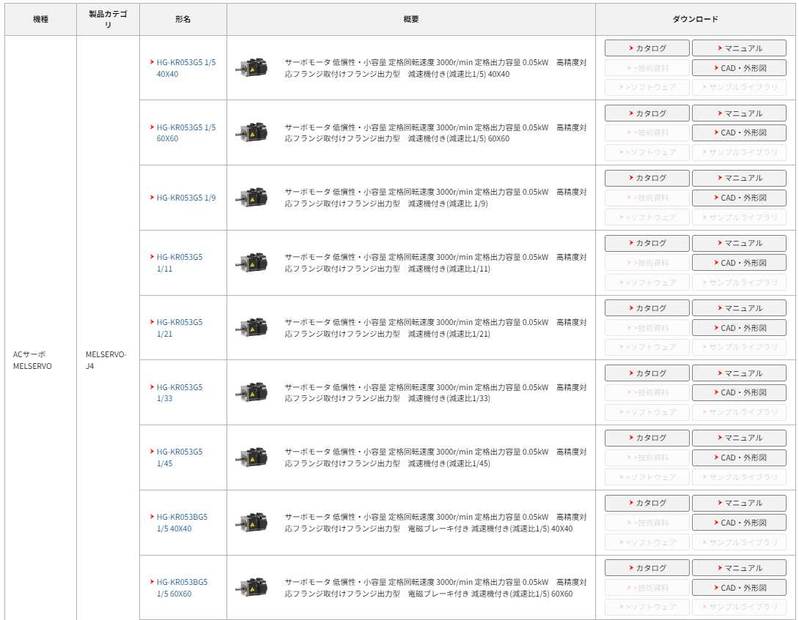
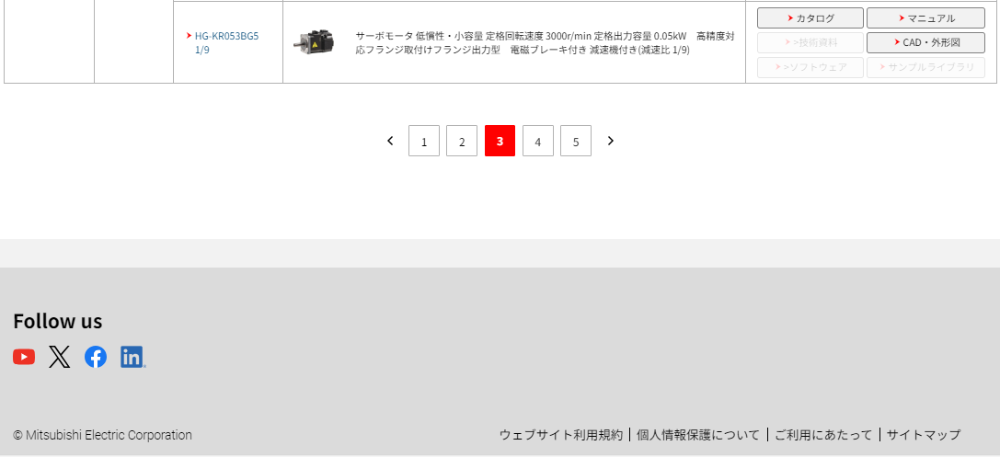
 |  |  |  |  |  |  |  |  |  | Ver.26.10 追加

33

1

2

3

5
4

6
7
8

9

12
26
25

27

28

29

30
10
11

31

32

8

21

22

 | ■検索結果あり ※同一形名の場合 |  |  |  |  |  |  |  |  | Ver.26.10 削除
 |  |  |  |  |  |  |  |  |  | 形名部分をそれぞれ別として表示する（まとめない）

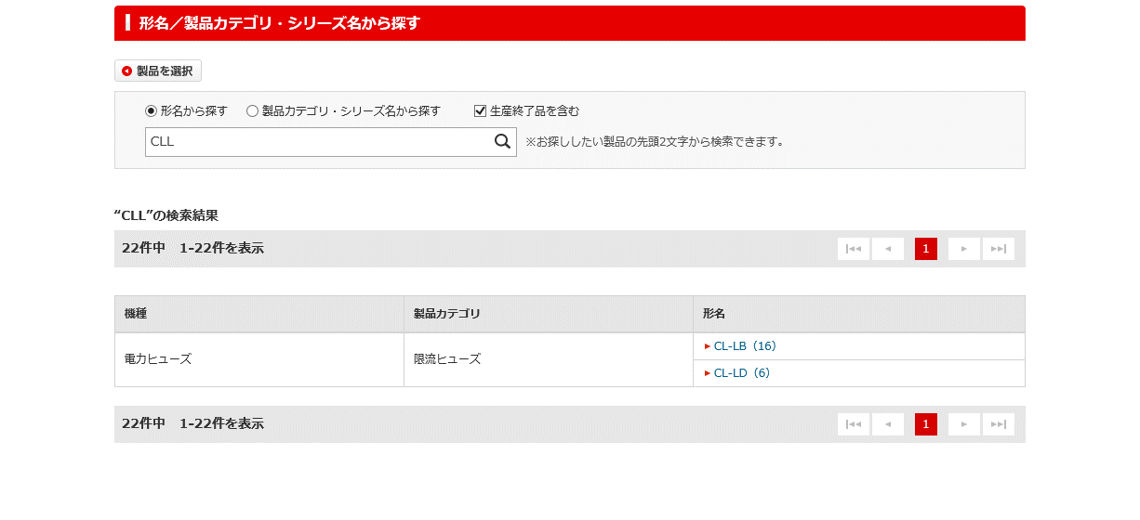
(※)
(※)

 |  |  |  |  |  |  |  |  |  | Ver.15.05 変更 凡例追加
同一形名が複数件存在する場合は、1行に纏め、形名の後ろに件数をかっこで括り表示する。

 | ■検索結果あり ※生産終了品の場合

 |  |  |  |  |  |  |  |  |  | Ver.26.10 削除

表示管理で生産終了年月、受注終了日のどちらかを表示可能。

または、
2016年11月 受注終了

 |  |  |  |  |  |  |  |  | Ver.15.03 削除 代替機種：形名を削除

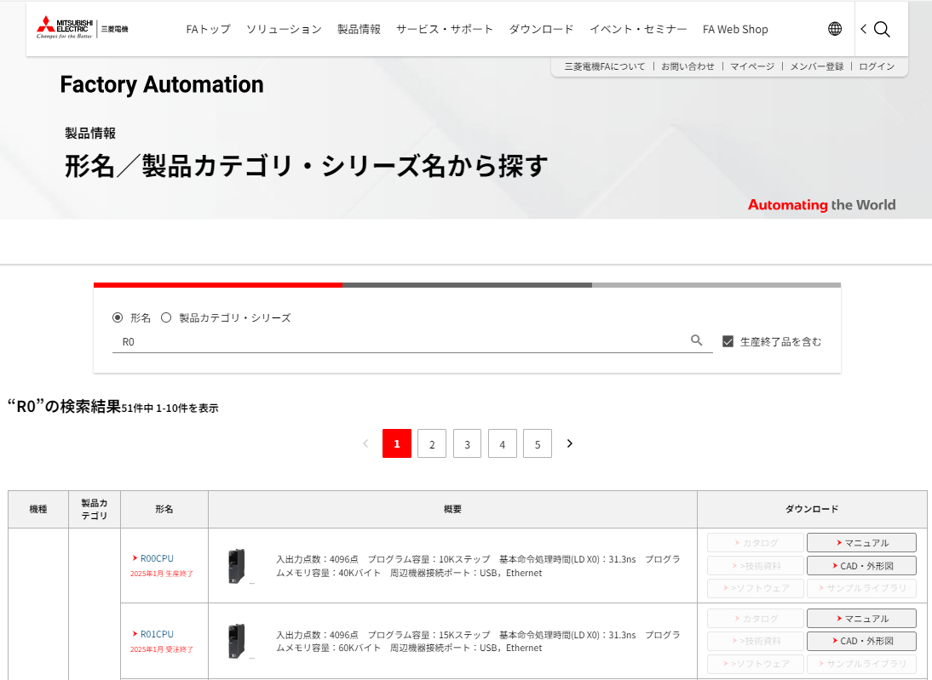
 |  |  |  |  |  |  |  |  |  | Ver.26.10 追加

表示管理で生産終了年月、受注終了年月のどちらかを表示可能。

 | ■検索結果なし

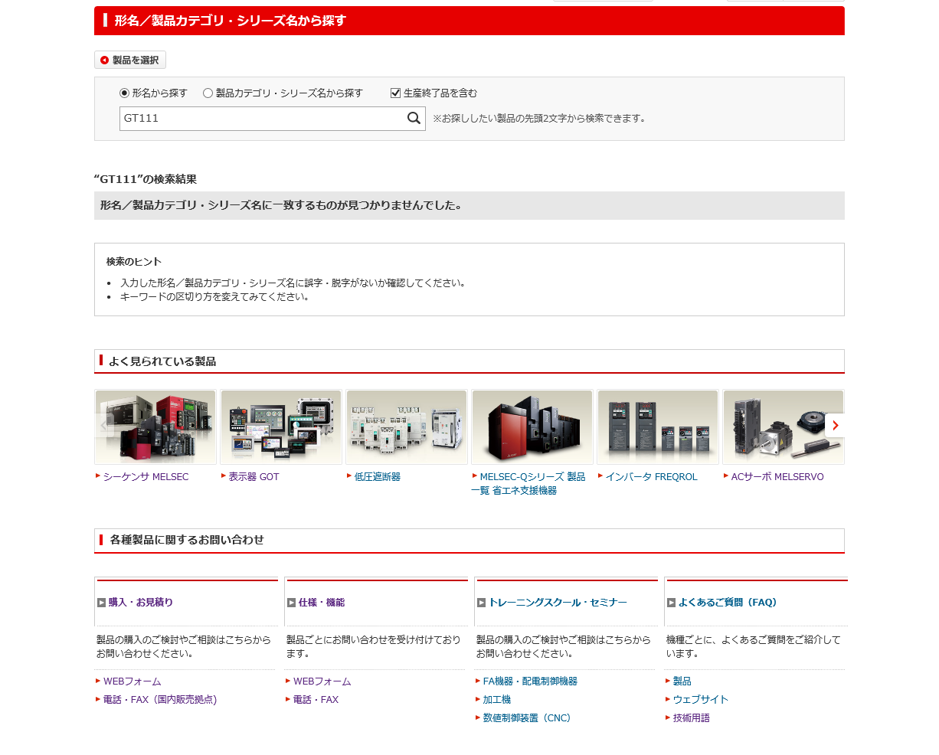
 |  |  |  |  |  |  |  |  |  | Ver.26.10 削除

13

14

15

16

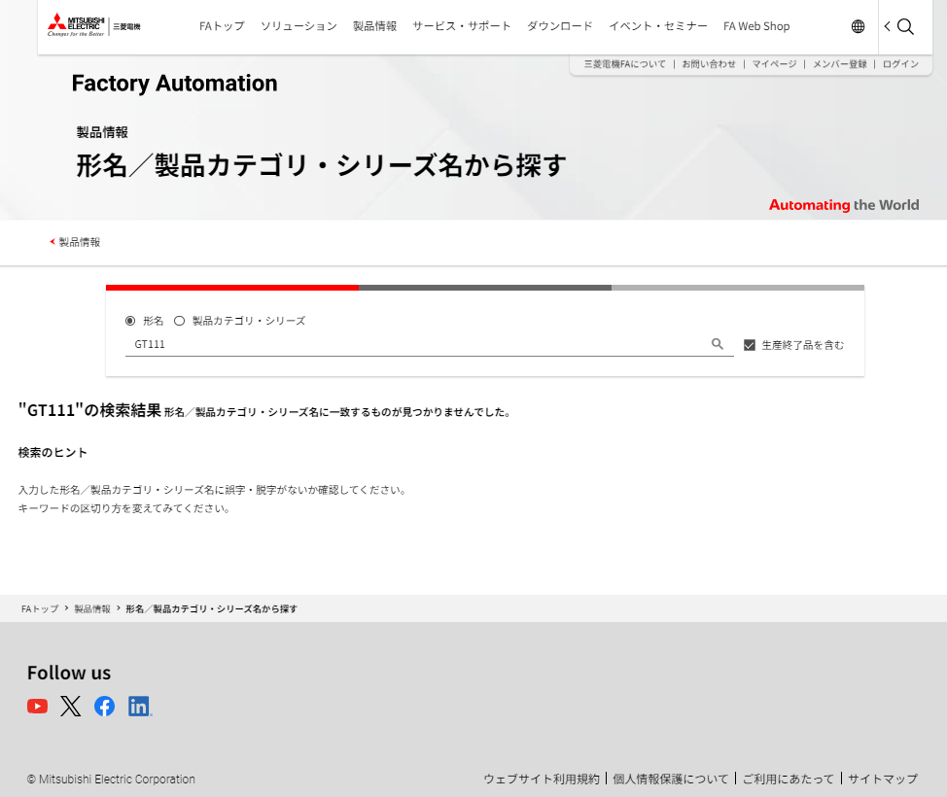
 |  |  |  |  |  |  |  |  |  | Ver.26.10 追加

13

14

 |  |  | *候補一覧出力時

 |  |  |  |  |  |  |  |  |  | Ver.26.10 削除

20

17
6/7 追加
×ボタンはIEでしか表示されない。
新システムでも踏襲される。

18

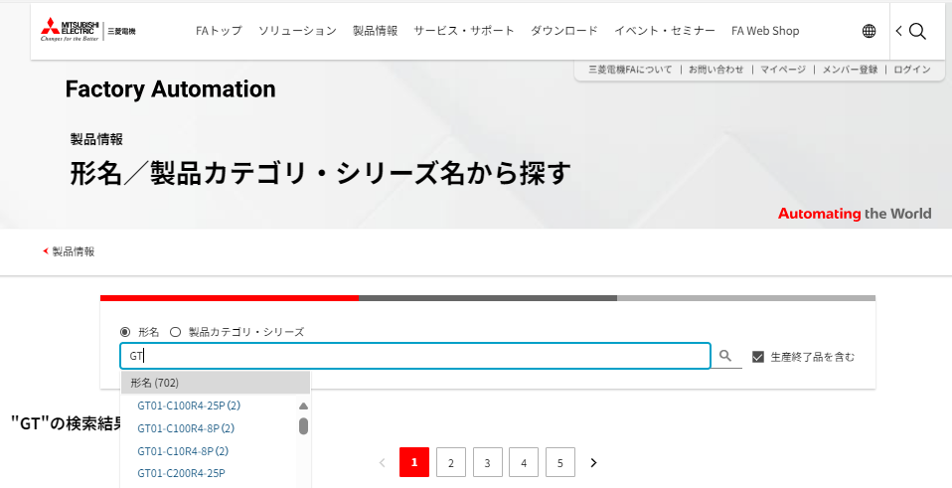
 |  |  |  |  |  |  |  |  |  | Ver.26.10 追加

17

18

 |  |  |  | *候補一覧出力時(該当件数0件)

 |  |  |  |  |  |  |  |  |  | Ver.26.10 削除

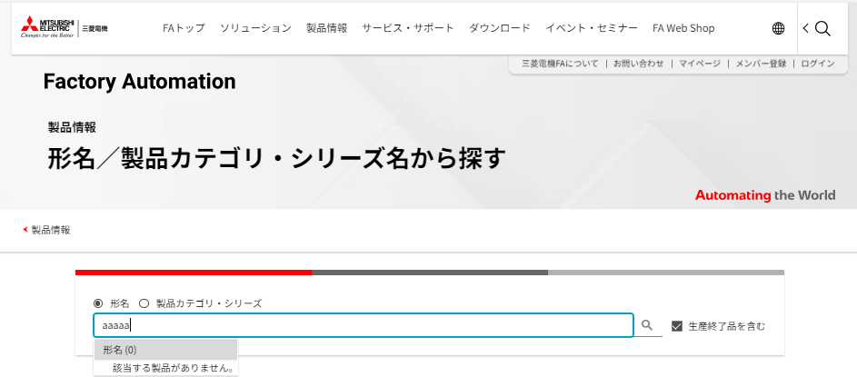
 |  |  |  |  |  |  |  |  |  | Ver.26.10 追加

 |  |  |  | *候補一覧出力時(製品カテゴリ・シリーズ名から探す)

 |  |  |  |  |  |  |  |  |  | Ver.26.10 削除

19

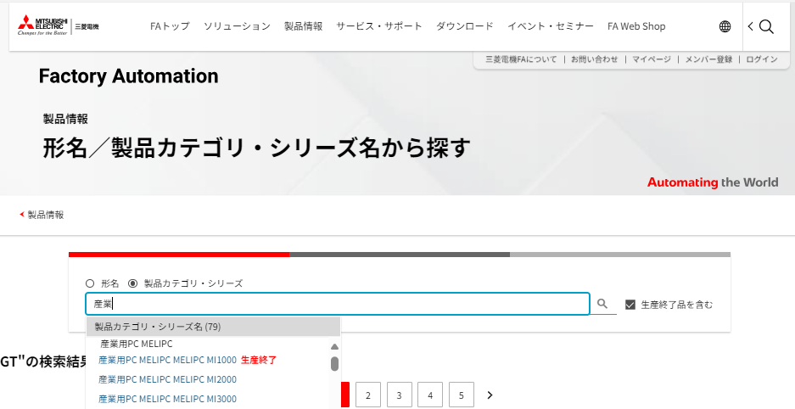
 |  |  |  |  |  |  |  |  |  | Ver.26.10 追加

19

入出力仕様
入出力仕様 |  | サブシステムID |  | サブシステム名 |  | 機能ID | 機能名 | 作成
 |  | 0 |  | FAサイト機能 |  | CMS2-3-2 | 製品検索結果1メイン | 改定

仕様No. |  | 1
タイミング |  | 検索実行時（製品トップ画面）
用途 |  | 検索実行と結果の表示
アクション（呼び出し対象） |  | jp.co.scsk.component.fa.typename.web.action.SearchAction
入力
No | 項目名 |  | 情報元 |  | 説明／設定内容
1 | srch |  | 前画面 |  | "search_products"：製品カテゴリ・シリーズ名から探す "search_model"：形名から探す
2 | endflg |  | 前画面 |  | 1：生産終了品を含む 0：生産終了品を含まない
3 | mWord |  | 前画面 |  | 選択した形名キーワード
4 | pWord |  | 前画面 |  | 選択したカテゴリ・シリーズ名
5 | ｌａｎｇ |  | 前画面 |  | 言語
6 | page |  | 前画面 |  | 表示ページ
7 | kWord |  | 前画面 |  | 選択した機種ID
8
9
10
出力
画面編集要領No.1参照
No | 項目名 |  | 情報元 |  | 説明／設定内容
1
2
3

仕様No. |  | 2 |  |  |  |  |  |  | Ver.26.10 追加
タイミング |  | 検索実行時（製品トップ画面）
用途 |  | <HEAD>要素にHTML文書を挿入
アクション（呼び出し対象） |  | jp.co.scsk.component.fa.typename.web.action.SearchAction
入力
No | 項目名 |  | 情報元 |  | 説明／設定内容
1 | language_code |  | コンテキスト |  | 言語コード
2 | country_code |  | コンテキスト |  | 国コード
3 | asynchro_request_count |  | search.properties |  | 非同期リクエスト件数
4
出力
画面編集要領No.1参照
No | 項目名 |  | 情報元 |  | 説明／設定内容
1
2
3

仕様No. |  | 3 |  |  |  |  |  |  | Ver.26.10 追加
タイミング |  | Ajaxリクエスト時（loadイベント後）
用途 |  | 概要（サムネイル）表示、概要（文章）表示、ダウンロードボタン活性制御
コントローラ |  | jp.co.melco.cms.restapi.controller.RestApiController
入力
No | 項目名 |  | 情報元 |  | 説明／設定内容
1 | json |  | 自画面 |  | 補足説明 Ajax非同期通信 実装イメージ 2.2 jsonフォーマット（リクエスト）参照
2
3
4
出力
画面編集要領No.1参照
No | 項目名 |  | 情報元 |  | 説明／設定内容
1
2
3

テーブル参照要領
テーブル参照要領 |  |  | サブシステムID |  |  | サブシステム名 |  | 機能ID | 機能名 | 作成
 |  |  | 0 |  |  | FAサイト機能 |  | CMS2-3-2 | 製品検索結果1メイン | 改定

別途SQLを作成
本設計書にはSQL-IDを記入
要領No. |  | 1 |  | アクセス種別
No | テーブルID |  |  | テーブル名 |  |  |  | 備考
1
2
3
4
参照条件

No | テーブル項目名 |  |  |  | 情報元 |  | 備考
1
2
3
4
5

要領No. |  | 2 |  | アクセス種別
No | テーブルID |  |  | テーブル名 |  |  |  | 備考
1
2
3
4
参照条件

No | テーブル項目名 |  |  |  | 情報元 |  | 備考
1
2
3
4
5

補足説明
補足説明 |  |  |  |  |  |  | サブシステムID |  | サブシステム名 |  |  | 機能ID |  | 機能名 |  |  | 作成
 |  |  |  |  |  |  | 0 |  | FAサイト機能 |  |  | CMS2-3-2 |  | 製品検索結果1メイン |  |  | 改定

補足No. |  |  |  | Ajax非同期通信 実装イメージ |  |  |  |  |  |  |  |  |  |  |  |  |  | Ver.26.10 追加

 | 1. JavaScript実装イメージ
 |  | window.addEventListener('load', function(){
 |  | getSearchResult();
 |  | })
 |  | function getSearchResult() {
 |  | let requestStr = makeRequestStr(); |  |  |  |  |  |  | ・・・詳細は「２.リクエストデータ取得」を参照
 |  | $.ajax({
 |  | type : 'post',
 |  | url : "/fa/ajax-restapi/RestApiService/TypenameRestApi",
 |  | cache : false,
 |  | data : requestStr,
 |  | dataType : 'json',
 |  | success: function(retData) {
 |  | // 通信成功時の処理 |  |  |  |  |  |  | ・・・詳細は「３.レスポンスデータを画面にセット」を参照
 |  | },
 |  | error: function(XMLHttpRequest, textStatus, errorThrown) {
 |  | // 通信失敗時の処理 |  |  |  |  |  |  | ・・・通信失敗時はアラートでエラー表示
 |  | }
 |  | });
 |  | }

 | ２. リクエストデータ取得
 |  | 冗長なDBアクセスを回避するため、画面に存在する検索後の機種やデータ識別子などは
 |  | Ajaxのパラメータとしてjsonに格納して送付する。

 |  |  |  |  |  |  |  |  |  | 【loadイベント時の画面表示イメージ】

 |  | 2.1 リクエストデータ入手方法
 |  |  | ① 言語コード と 国コード と 非同期リクエスト件数
 |  |  |  | hiddenから入手
 |  |  |  | (例) |  | <input type="hidden" id="language_code" value="ja">
 |  |  |  |  |  | <input type="hidden" id="country_code" value="JP">
 |  |  |  |  |  | <input type="hidden" id="asynchro_request_count" value="10">
 |  |  | ② 形名ID
 |  |  |  | 形名列のidから取得
 |  |  |  | (例) |  | <td>
 |  |  |  |  |  | <div id="typename_1">
 |  |  |  |  |  | <a href="/fa/products・・・">R00CPU</a>
 |  |  |  |  |  | </div>
 |  |  |  |  |  | </td>

 |  |  | ③ 機種 と データ識別子
 |  |  |  | 形名リンクから入手
 |  |  |  | (例) |  | <a href="../faspec/point.page?kisyu=/servo&formNm=HG-KR0532G5_HG-KR053G5+1%2F5+40X40_1">HG-KR053G5 1/5 40X40</a>

 |  | 2.2 jsonフォーマット（リクエスト）
 |  |  | dataの配列は非同期リクエスト件数をMAXとし、画面に表示されている一覧の全行が送信し終えるまでリクエストを繰り返す。
 |  |  | No |  | 第一階層 |  |  | 第二階層 |  |  | 第三階層 |  | 必須 | タイプ | 値
 |  |  | 1 |  | language_code |  |  |  |  |  |  |  | ○ | 文字列 | 言語コード
 |  |  | 2 |  | country_code |  |  |  |  |  |  |  | ○ | 文字列 | 国コード
 |  |  | 3 |  | typename_1 |  |  |  |  |  |  |  | ○ | 文字列 | 形名ID （1行目）
 |  |  | 4 |  | { |  |  |  |  |  |  |  |  |  | 1行目開始
 |  |  | 5 |  |  |  |  | kisyu |  |  |  |  | ○ | 文字列 | 機種
 |  |  | 6 |  |  |  |  | formNm |  |  |  |  | ○ | 文字列 | データ識別子
 |  |  | 7 |  | } , |  |  |  |  |  |  |  |  |  | 1行目終了
 |  |  | 8 |  | typename_2 |  |  |  |  |  |  |  | ○ | 文字列 | 形名ID （2行目）
 |  |  | 9 |  | ・・・ |  |  |  |  |  |  |  |  |  | No.4～No.9まで非同期リクエスト件数分繰り返す

 | ３. レスポンスデータを画面にセット
 |  | WASよりjsonフォーマットでデータを受け取り画面へ反映する。
 |  | 3.1 jsonフォーマット（レスポンス） |  |  |  |  |  | （*1）htmlに紐づくid
 |  |  | No |  | 第一階層 |  |  | 第二階層(*1) |  |  | 第三階層 |  | 必須 | タイプ | 値
 |  |  | 1 |  | detail_image
 |  |  | 2 |  | {
 |  |  | 3 |  |  |  |  | detail_image_1 |  |  |  |  | ○ | 文字列 | 概要（サムネイル）※値のみ
 |  |  | 4 |  |  |  |  | detail_image_2 |  |  |  |  | ○ | 文字列 | 同上
 |  |  | 5 |  |  |  |  | detail_image_3 |  |  |  |  | ○ | 文字列 | 同上
 |  |  | 6 |  |  |  |  | ・ ・ ・ |  |  |  |  |  |  | 非同期リクエスト件数分繰り返す
 |  |  | 7 |  | } ,
 |  |  | 8 |  | detail_text
 |  |  | 9 |  | {
 |  |  | 10 |  |  |  |  | detail_text_1 |  |  |  |  | ○ | 文字列 | 概要（文章）※値のみ
 |  |  | 11 |  |  |  |  | detail_text_2 |  |  |  |  | ○ | 文字列 | 同上
 |  |  | 12 |  |  |  |  | detail_text_3 |  |  |  |  | ○ | 文字列 | 同上
 |  |  | 13 |  |  |  |  | ・ ・ ・ |  |  |  |  |  |  | 非同期リクエスト件数分繰り返す
 |  |  | 14 |  | } ,
 |  |  | 15 |  | download
 |  |  | 16 |  | {
 |  |  | 17 |  |  |  |  | download_catalog_1 |  |  |  |  | ○ | 文字列 | 製品詳細-ダウンロード-カタログのURL （*2）
 |  |  | 18 |  |  |  |  | download_manual_1 |  |  |  |  | ○ | 文字列 | 製品詳細-ダウンロード-マニュアルのURL （*2）
 |  |  | 19 |  |  |  |  | download_technews_1 |  |  |  |  | ○ | 文字列 | 製品詳細-ダウンロード-テクニカルニュースのURL （*2）
 |  |  | 20 |  |  |  |  | download_cad_1 |  |  |  |  | ○ | 文字列 | 製品詳細-ダウンロード-CAD・外形図のURL （*2）
 |  |  | 21 |  |  |  |  | download_software_1 |  |  |  |  | ○ | 文字列 | 製品詳細-ダウンロード-ソフトウェアのURL （*2）
 |  |  | 22 |  |  |  |  | download_techlib_1 |  |  |  |  | ○ | 文字列 | 製品詳細-ダウンロード-ソフトウェアのURL （*2）
 |  |  | 23 |  |  |  |  | download_catalog_2 |  |  |  |  | ○ | 文字列 | 同上
 |  |  | 24 |  |  |  |  | download_manual_2 |  |  |  |  | ○ | 文字列
 |  |  | 25 |  |  |  |  | download_technews_2 |  |  |  |  | ○ | 文字列
 |  |  | 26 |  |  |  |  | download_cad_2 |  |  |  |  | ○ | 文字列
 |  |  | 27 |  |  |  |  | download_software_2 |  |  |  |  | ○ | 文字列
 |  |  | 28 |  |  |  |  | download_techlib_2 |  |  |  |  | ○ | 文字列
 |  |  | 29 |  |  |  |  | ・ ・ ・ |  |  |  |  |  |  | 非同期リクエスト件数分繰り返す
 |  |  | 30 |  | }
 |  |  |  |  |  |  |  |  |  |  |  |  |  |  | （*1）空白の場合はボタン非活性

 |  | 3.2 画面表示

②
③
①

 |  |  |  | ①の部分に以下を設定
 |  |  |  |  | <div id="detail_image_*N*"><img src="/fa/dbdata/incfile/500002001/750087068/R00CPU.jpg" alt="" decoding="async"></div>
 |  |  |  | ②の部分に以下を設定
 |  |  |  |  | <div id="detail_text_*N*">入出力点数：4096点 プログラム容量・・・</div>
 |  |  |  | ③の部分に以下を設定
 |  |  |  |  | <div id="download_catalog_*N*"><a class="… " href="../faspec/download.page?kisyu=/plcr・・・">カタログ</a></div> |  |  |  |  |  |  |  |  |  |  | ←活性
 |  |  |  |  | <div id="download_manual_*N*"><a class="… " href="../faspec/download.page?kisyu=/plcr・・・">マニュアル</a></div> |  |  |  |  |  |  |  |  |  |  | ←活性
 |  |  |  |  | <div id="download_technews_*N*"><a class="… disabled" href="">技術資料</a></div> |  |  |  |  |  |  |  |  |  |  | ←非活性 (デフォルト)
 |  |  |  |  | <div id="download_cad_*N*"><a class="… " href="../faspec/download.page?kisyu=/plcr・・・">CAD・外形図</a></div> |  |  |  |  |  |  |  |  |  |  | ←活性
 |  |  |  |  | <div id="download_software_*N*"><a class="… disabled" href="">ソフトウェア</a></div> |  |  |  |  |  |  |  |  |  |  | ←非活性 (デフォルト)
 |  |  |  |  | <div id="download_techlib_*N*"><a class="… disabled" href="">サンプルライブラリ</a></div> |  |  |  |  |  |  |  |  |  |  | ←非活性 (デフォルト)

 |  |  |  | ※行ごとに"*N*部分を連番とする

 | ４. jsonの特殊文字について
 |  | jsonデータに特殊文字が含まれる場合、\(バックスラッシュ)でエスケープします。
 |  | 特殊文字を以下に示します。

 |  |  | 『"(ダブルコーテーション)』
 |  |  | 『\(バックスラッシュ)』
 |  |  | 『/(スラッシュ)』
 |  |  | 『\b(バックスペース)』
 |  |  | 『\f(改ページ)』
 |  |  | 『\n(改行)』
 |  |  | 『\r(キャリッジリターン)』
 |  |  | 『\t(タブ)』

